wykres 1
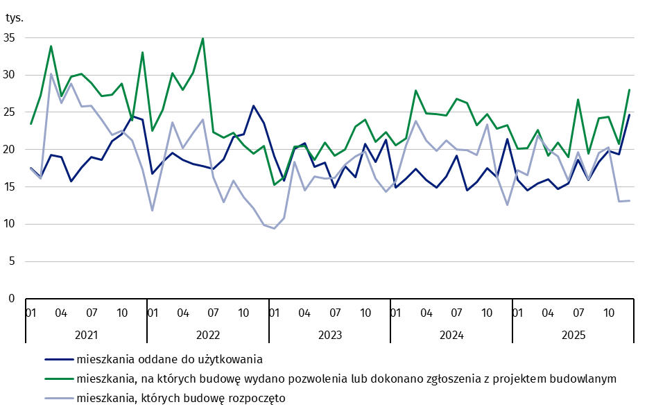
mieszkania oddane do użytkowania
 | 2021 |  |  |  |  |  |  |  |  |  |  |  | 2022 |  |  |  |  |  |  |  |  |  |  |  | 2023 |  |  |  |  |  |  |  |  |  |  |  | 2024 |  |  |  |  |  |  |  |  |  |  |  | 2025
m-ce | 01 | 02 | 03 | 04 | 05 | 06 | 07 | 08 | 09 | 10 | 11 | 12 | 01 | 02 | 03 | 04 | 05 | 06 | 07 | 08 | 09 | 10 | 11 | 12 | 01 | 02 | 03 | 04 | 05 | 06 | 07 | 08 | 09 | 10 | 11 | 12 | 01 | 02 | 03 | 04 | 05 | 06 | 07 | 08 | 09 | 10 | 11 | 12 | 01 | 02 | 03 | 04 | 05 | 06 | 07 | 08 | 09 | 10 | 11 | 12
mieszkania oddane do użytkowania | 17,462 | 16,322 | 19,282 | 19,019 | 15,772 | 17,587 | 18,952 | 18,583 | 21,117 | 22,097 | 24,463 | 24,024 | 16,739 | 18,387 | 19,541 | 18,631 | 18,109 | 17,788 | 17,435 | 18,677 | 21,696 | 22,046 | 25,913 | 23,528 | 19,043 | 15,875 | 20,133 | 20,822 | 17,721 | 18,266 | 14,925 | 17,781 | 16,277 | 20,726 | 18,388 | 21,302 | 14,883 | 16,071 | 17,428 | 15,930 | 14,911 | 16,394 | 19,163 | 14,572 | 15,615 | 17,501 | 16,263 | 21,375 | 15,947 | 14,495 | 15,483 | 15,998 | 14,721 | 15,429 | 18,618 | 15,912 | 18,362 | 19,850 | 19,325 | 24,652
narastająco tablice | 17,462 | 33,784 | 53,066 | 72,085 | 87,857 | 105,444 | 124,396 | 142,979 | 164,096 | 186,193 | 210,656 | 234,680 | 16,739 | 35,126 | 54,667 | 73,298 | 91,407 | 109,195 | 126,630 | 145,307 | 167,003 | 189,049 | 214,962 | 238,490 | 19,043 | 34,918 | 55,051 | 75,873 | 93,594 | 111,860 | 126,785 | 144,566 | 160,843 | 181,569 | 199,957 | 221,259 | 14,883 | 30,954 | 48,382 | 64,312 | 79,223 | 95,617 | 114,780 | 129,352 | 144,967 | 162,468 | 178,731 | 200,106 | 15,947 | 30,442 | 45,925 | 61,923 | 76,644 | 92,073 | 110,691 | 126,603 | 144,965 | 164,815 | 184,140 | 208,792

mieszkania, których budowę rozpoczęto
 | 2021 |  |  |  |  |  |  |  |  |  |  |  | 2022 |  |  |  |  |  |  |  |  |  |  |  | 2023 |  |  |  |  |  |  |  |  |  |  |  | 2024 |  |  |  |  |  |  |  |  |  |  |  | 2025
m-ce | 01 | 02 | 03 | 04 | 05 | 06 | 07 | 08 | 09 | 10 | 11 | 12 | 01 | 02 | 03 | 04 | 05 | 06 | 07 | 08 | 09 | 10 | 11 | 12 | 01 | 02 | 03 | 04 | 05 | 06 | 07 | 08 | 09 | 10 | 11 | 12 | 01 | 02 | 03 | 04 | 05 | 06 | 07 | 08 | 09 | 10 | 11 | 12 | 01 | 02 | 03 | 04 | 05 | 06 | 07 | 08 | 09 | 10 | 11 | 12
mieszkania, których budowę rozpoczęto | 17,419 | 16,116 | 30,143 | 26,261 | 28,878 | 25,744 | 25,837 | 23,971 | 21,959 | 22,533 | 21,200 | 17,364 | 11,800 | 17,855 | 23,632 | 20,173 | 22,226 | 24,021 | 16,277 | 12,913 | 15,861 | 13,569 | 12,117 | 9,844 | 9,446 | 10,817 | 18,310 | 14,513 | 16,372 | 16,140 | 16,195 | 17,999 | 19,092 | 19,721 | 16,107 | 14,381 | 15,720 | 20,551 | 23,807 | 21,239 | 19,826 | 21,229 | 19,974 | 19,899 | 19,241 | 23,352 | 16,411 | 12,583 | 17,233 | 16,585 | 21,899 | 20,061 | 19,091 | 15,871 | 19,652 | 16,057 | 19,563 | 20,304 | 13,013 | 13,095
narastająco tablice | 17,419 | 33,535 | 63,678 | 89,939 | 118,817 | 144,561 | 170,398 | 194,369 | 216,328 | 238,861 | 260,061 | 277,425 | 11,800 | 29,655 | 53,287 | 73,460 | 95,686 | 119,707 | 135,984 | 148,897 | 164,758 | 178,327 | 190,444 | 200,288 | 9,446 | 20,263 | 38,573 | 53,086 | 69,458 | 85,598 | 101,793 | 119,792 | 138,884 | 158,605 | 174,712 | 189,093 | 15,720 | 36,271 | 60,078 | 81,317 | 101,143 | 122,372 | 142,346 | 162,245 | 181,486 | 204,838 | 221,249 | 233,832 | 17,233 | 33,818 | 55,717 | 75,778 | 94,869 | 110,740 | 130,392 | 146,449 | 166,012 | 186,316 | 199,329 | 212,424

mieszkania, na których budowę wydano pozwolenia
 | 2021 |  |  |  |  |  |  |  |  |  |  |  | 2022 |  |  |  |  |  |  |  |  |  |  |  | 2023 |  |  |  |  |  |  |  |  |  |  |  | 2024 |  |  |  |  |  |  |  |  |  |  |  | 2025
m-ce | 01 | 02 | 03 | 04 | 05 | 06 | 07 | 08 | 09 | 10 | 11 | 12 | 01 | 02 | 03 | 04 | 05 | 06 | 07 | 08 | 09 | 10 | 11 | 12 | 01 | 02 | 03 | 04 | 05 | 06 | 07 | 08 | 09 | 10 | 11 | 12 | 01 | 02 | 03 | 04 | 05 | 06 | 07 | 08 | 09 | 10 | 11 | 12 | 01 | 02 | 03 | 04 | 05 | 06 | 07 | 08 | 09 | 10 | 11 | 12
mieszkania, na których budowę wydano pozwolenia lub dokonano zgłoszenia z projektem budowlanym | 23,485 | 27,222 | 33,901 | 27,163 | 29,768 | 30,170 | 28,922 | 27,204 | 27,397 | 28,821 | 23,947 | 33,041 | 22,490 | 25,271 | 30,215 | 28,017 | 30,360 | 34,918 | 22,363 | 21,617 | 22,236 | 20,610 | 19,431 | 20,457 | 15,309 | 16,282 | 20,377 | 20,472 | 18,591 | 20,918 | 19,227 | 19,985 | 23,090 | 23,979 | 21,018 | 22,321 | 20,571 | 21,465 | 27,931 | 24,868 | 24,769 | 24,600 | 26,791 | 26,217 | 23,291 | 24,724 | 22,786 | 23,267 | 20,083 | 20,192 | 22,597 | 19,224 | 20,964 | 18,988 | 26,741 | 19,475 | 24,160 | 24,401 | 20,747 | 27,991
narastająco tablice | 23,485 | 50,707 | 84,608 | 111,771 | 141,539 | 171,709 | 200,631 | 227,835 | 255,232 | 284,053 | 308,000 | 341,041 | 22,490 | 47,761 | 77,976 | 105,993 | 136,353 | 171,271 | 193,634 | 215,251 | 237,487 | 258,097 | 277,528 | 297,985 | 15,309 | 31,591 | 51,968 | 72,440 | 91,031 | 111,949 | 131,176 | 151,161 | 174,251 | 198,230 | 219,248 | 241,569 | 20,571 | 42,036 | 69,967 | 94,835 | 119,604 | 144,204 | 170,995 | 197,212 | 220,503 | 245,227 | 268,013 | 291,280 | 20,083 | 40,275 | 62,872 | 82,096 | 103,060 | 122,048 | 148,789 | 168,264 | 192,424 | 216,825 | 237,572 | 265,563

wykres 2
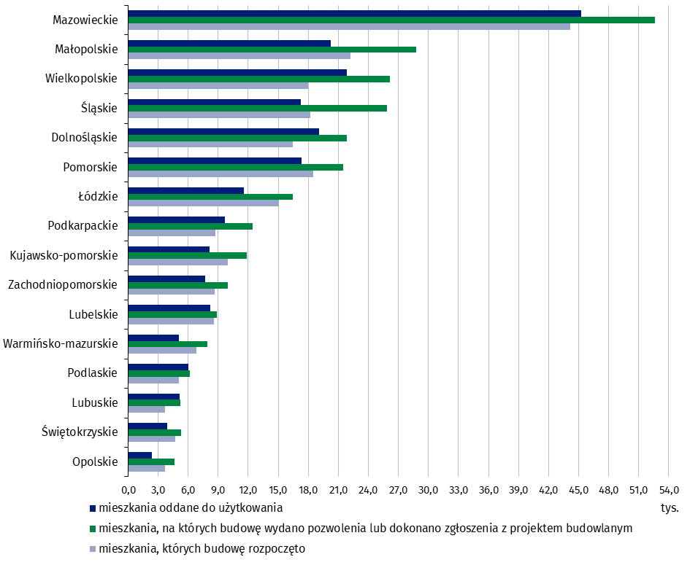
 | Mieszkania
województwo | dla których wydano pozwolenie | których, budowę rozpoczęto | oddane do użytkowania
Opolskie | 4,622 | 3,684 | 2,377
Świętokrzyskie | 5,314 | 4,716 | 3,890
Lubuskie | 5,259 | 3,688 | 5,135
Podlaskie | 6,176 | 5,109 | 6,002
Warmińsko-mazurskie | 7,891 | 6,840 | 5,045
Lubelskie | 8,848 | 8,580 | 8,184
Zachodniopomorskie | 9,985 | 8,653 | 7,715
Kujawsko-pomorskie | 11,855 | 10,000 | 8,166
Podkarpackie | 12,472 | 8,726 | 9,661
Łódzkie | 16,426 | 15,038 | 11,554
Pomorskie | 21,504 | 18,473 | 17,352
Dolnośląskie | 21,861 | 16,441 | 19,106
Śląskie | 25,859 | 18,200 | 17,272
Wielkopolskie | 26,139 | 17,954 | 21,868
Małopolskie | 28,764 | 22,183 | 20,238
Mazowieckie | 52,588 | 44,139 | 45,227

